事件表
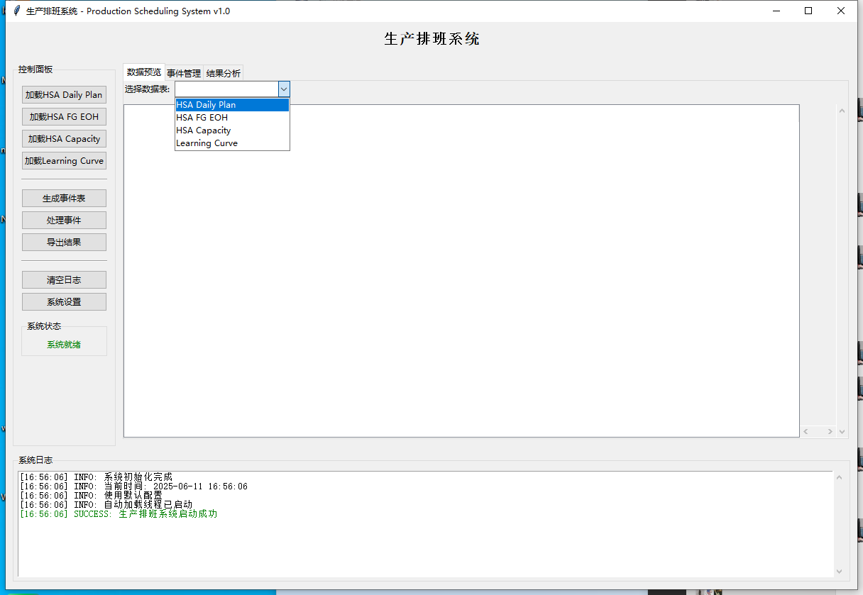
第一级 | 第二级 | 第三级 | 第四级 | 第五级 | 第六级 | 第七级
LCA产量损失 | 选择影响日期 | 选择产线 | 确认产品PN | 填入已经损失的产量 | 填入剩余修理时间 | 输入XX小时 | 面板模拟 | 通过用户自己输入来采集事件

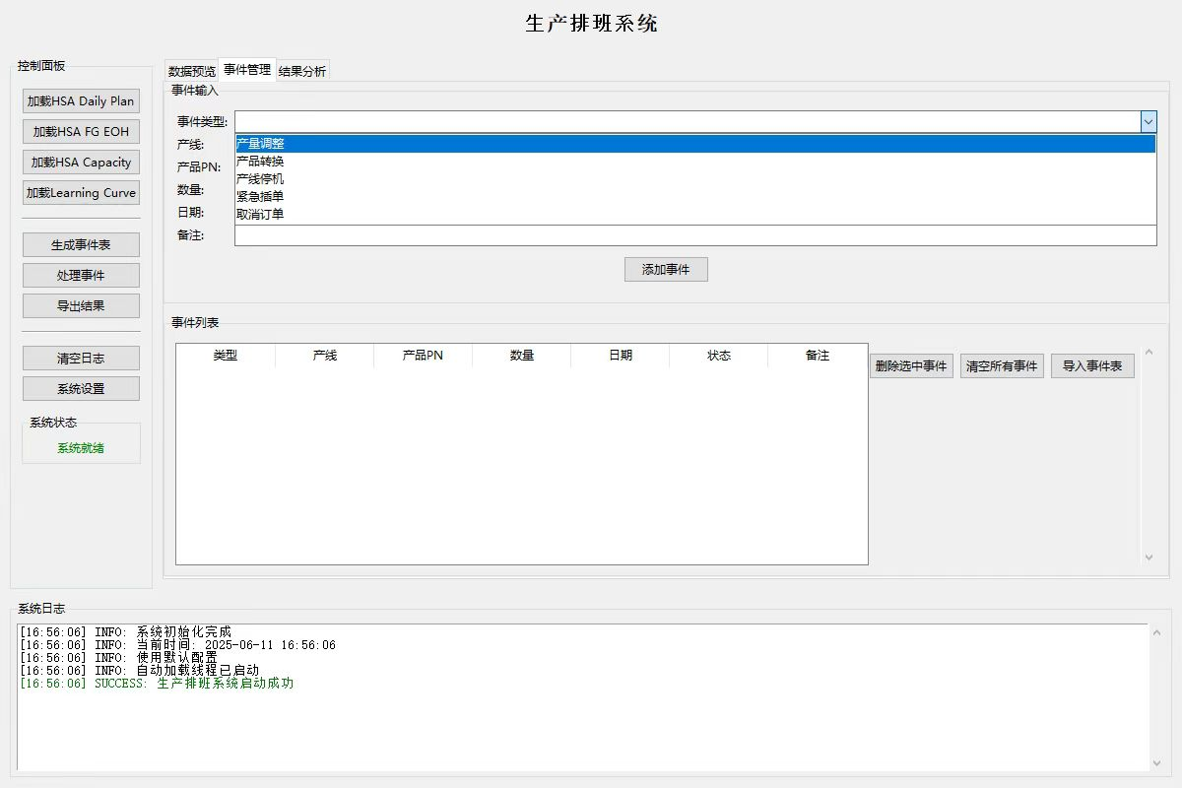
物料情况 | 选择影响日期 | 选择影响班次 | 选择产线 | 确认产品PN | 填入影响数量 | XXXX

SBR信息 | 选择影响日期 | 选择影响班次 | 选择产线 | 全部取消
 |  |  |  | 延期 | 选择延期时间 | 日期选择
 |  |  |  | 部分取消 | 输入取消数量 | 一个班
 |  |  |  | 提前 | 选择提前时间 | 两个班
 |  |  |  |  |  | 三个班

PM状态 | 选择影响日期 | 选择影响班次 | 选择产线 | 提前还是延期 | 输入影响时间
 |  |  |  |  | 一个班
 |  |  |  |  | 两个班 三个班
Drive loading计划 | 选择影响日期 | 选择影响班次 | 选择产线 | 确认问题类型
 |  |  |  | 日期提前 | 选择提前时间 | 一个班
 |  |  |  | 日期延期 | 选择延期时间 | 两个班
 |  |  |  |  |  | 三个班
这部分需要从daily plan动态获取
 |  |  |  | 数量减少 | 输入增加数量 | XXXX
 |  |  |  | 数量增加 | 输入减少数量 | XXXX

 |  |  |  | 换PN | 选择需要操作的ＰＮ | 选择需要转换的PN

运行逻辑类似于下面的演示 |  | 在线版 | 多用户事件输入方式

